画面遷移図(Admin)
Readingコース画面
レッスン一覧
問題画面
点数合計

Speakingコース画面
レッスン一覧
問題画面
点数合計

ログイン画面
ホーム
Writingコース画面
レッスン一覧
問題画面
点数合計

Listeningコース画面
レッスン一覧
問題画面
点数合計

TOEIC試験戦略
レッスン一覧画面
問題画面
点数合計

試験画面
TOEIC過去問一覧
画面
問題画面
点数合計

IELST試験戦略
レッスン一覧画面
問題画面
点数合計

IELST過去問一覧
画面
問題画面
点数合計

画面一覧
Meow Learning
No | 大項目 | 中項目 | 小項目 | 機能 | 機能詳細 | 重要度
1 | 基盤 |  | 404画面 |  |  | 必須
2 | 共通 |  | ログイン画面 |  |  | 検討中
3 |  |  | ユーザー登録画面 |  |  | 検討中
4 |  |  | レッスン紹介画面 |  |  | 検討中
5 |  |  | コース紹介画面 |  |  | 検討中
6 |  |  | 点数報告画面 |  |  | 検討中
7 | ホーム |  | ホーム画面 | このウエブサイトについて簡単紹介する | ・人気コース ・人気動画 ・人気物語 ・ユーザーVoice ・簡単紹介 | 必須
8 | コース | レッスン | レッスン一覧 | レッスンについて簡単紹介 |  | 必須
9 |  |  | フラッシュカード | 画像と単語と発音、一緒に学習できる カードをフリップする |  | 必須
10 |  |  | マッチング① | 画像と単語を覚える 単語を画像にドロップする |  | 必須
11 |  |  | 画像に単語入力 | 画像を見て、input boxに単語を入力する |  | 必須
12 | 課題種類 | 文法 Grammar | 単語と例のリスト | 知識がtextで表示させる | 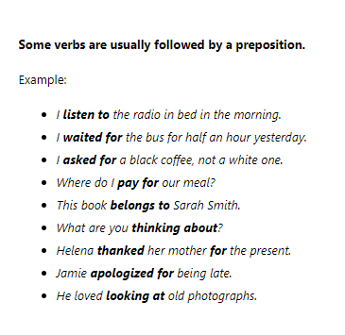 | 必須
13 |  |  | マッチング② | 文を２分に切って最適な文をマッチングする。 文の部分をドラッグとドロップする |  | 検討中
14 |  |  | 入力 | 空白のところに最適な単語を入力する |  | 必須
15 |  |  | 文字選択 | 最適な単語を入力する | 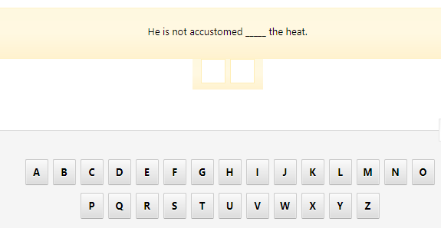 | 検討中
16 |  |  | グループ単語 | 同じテーマで単語をグループする | 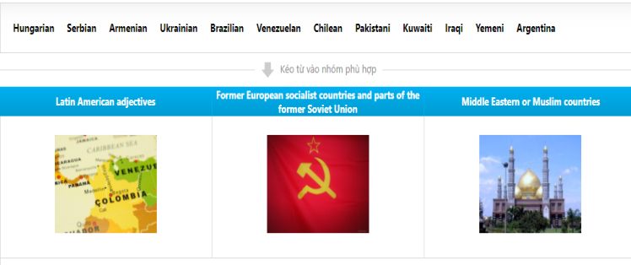 | 必須
17 |  | Speaking | Stressed syllable | 強調された音節を選択する |  | 必須
18 |  |  | 選択肢問題① | 最適な選択肢を選択する | 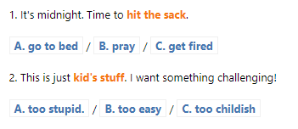 | 検討中
19 |  |  | 選択肢問題② | 最適な選択肢を選択する | 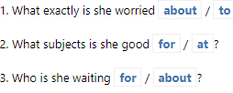 | 検討中
20 |  | Writing | 単語並び替え① | 単語並び替え、最適な文を作る （入力） | 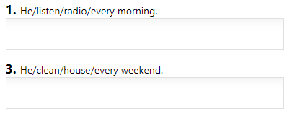 | 必須
21 |  |  | 単語並び替え② | 単語並び替え、最適な文を作る （ドラッグ＆ドロップ） | 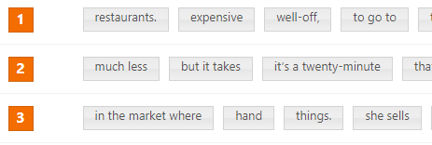 | 必須
22 |  |  | 文完成① | 最適な位置にドロップする | 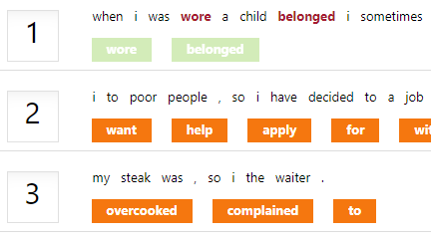 | 検討中
23 |  |  | 選択肢問題③ | 最適な選択肢を選択する | 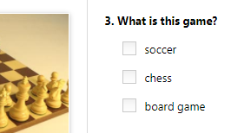 | 必須
24 |  |  | マッチング③ |  | 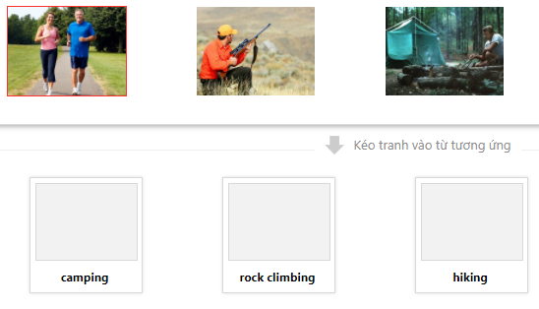 | 必須
25 |  |  | 文完成② |  | 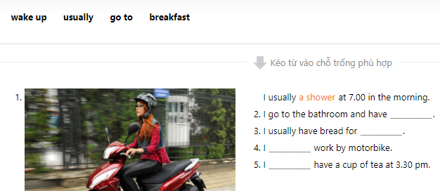 | 必須
26 |  |  | Listen&Speak |  | 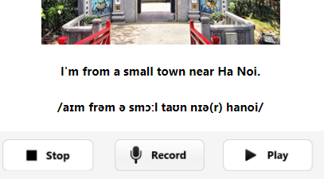 | 必須
 |  |  | Stressed syllable② |  | 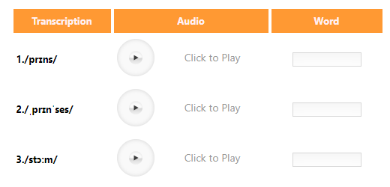 | 検討中
 |  | 物語 | 聴解① |  | 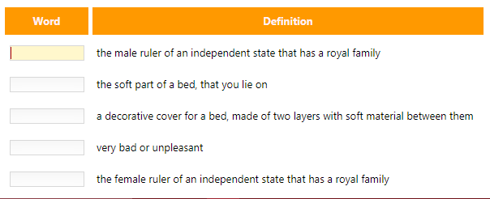 | 検討中
 |  | Story | 聴解② |  | 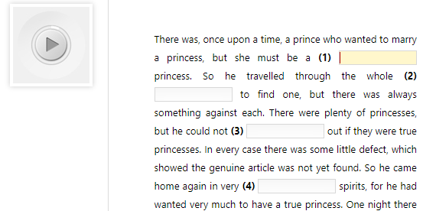 | 検討中
 |  | Reading | 並び替え | 話の正しい流れを並び替え | 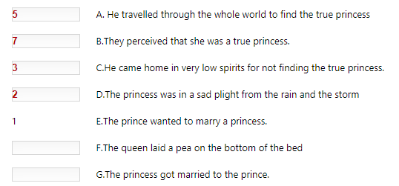
27 |  | Reading | True false | 短文を読んで、この質問は短文の内容に比べて正しいかどうか選択する | 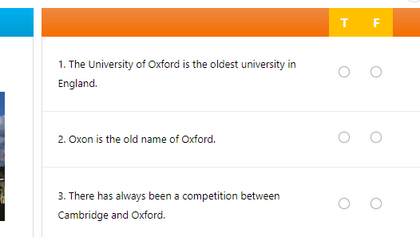 | 必須
 |  | Writing | 文まとめ | 2文→１文 | 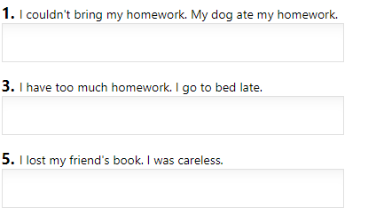
 | Game | Crossword puzzle |  | ヒントがあって、正解な単語を入力する | 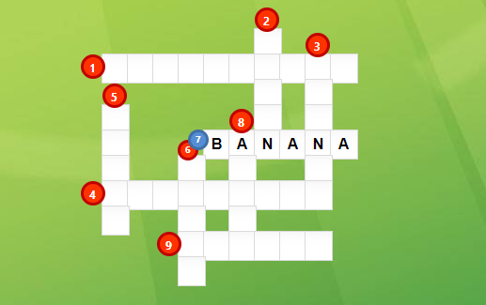 | 検討中
 | Game | Anagram |  | 正しい単語に並び替え | 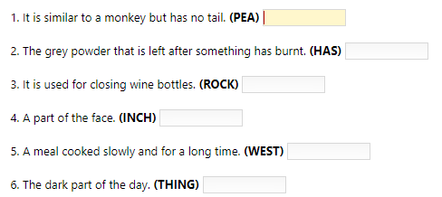 | 検討中
28 | 試験 | TOEIC過去問題 | 試験一覧 | 様々なレベルがある |  | 必須
 |  |  | Listening | Listening問題 |  | 必須
29 |  |  | Reading | Reading問題 |  | 必須
30 |  | TOEIC合格戦略 |  | 試験に出そうな問題の戦略 |  | 検討中
31 | 資料 | 資料一覧 | 資料一覧画面 |  | ・カテゴリ選択 ・資料種類選択 ・資料検索 ・資料一覧表示 | 検討中
32 |  | 資料ダウンロード | 資料ダウンロード画面 |  | ・資料名 ・資料簡単紹介 ・ダウンロードリンク ・資料内容まとめ ・資料の写真 | 検討中
33
34

画面遷移図
Readingコース画面
レッスン一覧
問題画面
点数合計

Speakingコース画面
レッスン一覧
問題画面
点数合計

Writingコース画面
レッスン一覧
ログイン画面
ホーム
問題画面
点数合計

Listeningコース画面
レッスン一覧
問題画面
点数合計

TOEIC試験戦略
レッスン一覧画面
問題画面
点数合計
試験画面

TOEIC過去問一覧
画面
問題画面
点数合計

IELST試験戦略
レッスン一覧画面
問題画面
点数合計

IELST過去問一覧
画面
問題画面
点数合計

